Sheet1
销售趋势预测分析
【任务要求】
由表格可知该店铺自热火锅2015年-2019年各季度的销量数据，请分析该商品各季度销量的变化趋势，计算各季度的季度比率。
计划在2020年该商品的总销量相比2019年提高15%，请预测出该商品2020年各季度的销量值。

【知识要点】
趋势分析的概念： | 趋势分析是在已有数据的基础上，利用科学的方法和手段，对未来一定时期内的市场需求、发展趋势和影响因素的变化做出判断，进而为营销决策服务。
时间序列预测主要预测方法 | 时间序列预测方法一般可分为确定性时间序列预测法和随机时间序列预测法。确定性时间序列法有移动平均法、指数平滑法、差分指数平滑法、自适应过滤法、直线模型预测法、成长曲线模型预测和季节波动预测法等等。随机时间序列是通过建立随机时间序列模型来预测，方法和数据要求都很高，精度也很高。

季度比率预测 | 季节分解法通过拆解既往数据，从中找出数据随时间变动规律，并对其未来变动做出预测，季节分解法是时间序列分析中的一种常见方法。
季度比率的计算 | 季节比率=（同月份平均水平/总平均月份水平）×100%
绝对引用 | 在Excel中创建公式时，若单元格中的绝对单元格引用，总是在指定位置引用单元格。如果公式所在单元格的位置改变，绝对引用保持不变。如果多行或多列地复制公式，绝对引用将不作调整。单元格地址有 2 部分组成：1 字母部分表示列号；2 数字部分表示行号。$符号表示绝对引用，字母前面加$表示绝对引用列，数字前加$表示绝对引用行，2 个都加即表示绝对引用该单元格。

【重要技能点】
1、数据的基本计算
2、绝对引用
3、利用时间序列预测法分析

【关键操作步骤】
（1） 该商品各季度的季度比率分别为：第一季度季度比率是（ ）；第二季度季度比率是（ ）；第三季度季度比率是（ ）；第四季度季度比率是（ ）。（计算结果四舍五入，小数点后保留两位小数）

分析思路：季度比率的计算
各个季度的季度比率=各个季度的平均值/所有季度的平均值，计算得出第一季度的平均值。
1、首先利用average函数计算各个季度的销量平均值。
2、通过填充柄拖动填充分别得到四个季度的平均值。
3、利用average函数计算所有季度的销量平均值。
4、根据公式：各个季度的季度比率=各个季度的平均值/所有季度的平均值，计算得出第一季度的平均值。

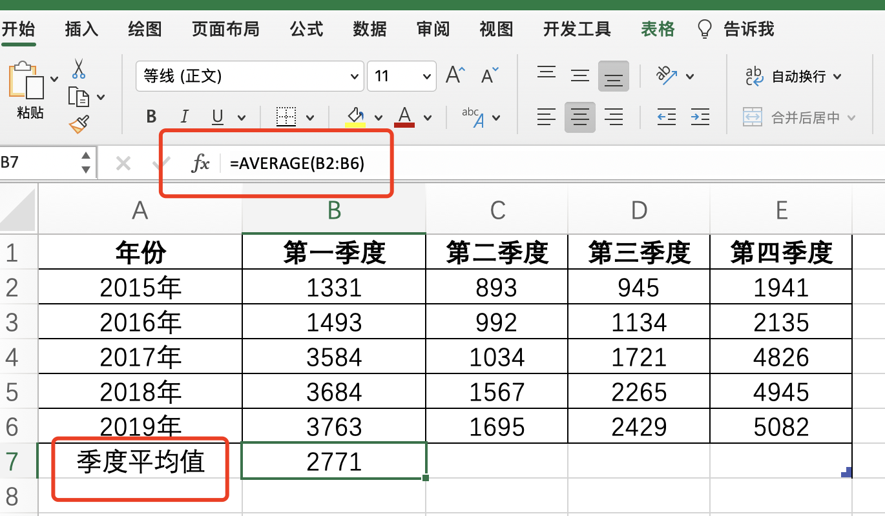

1、利用AVERAGE函数功能计算。
第一季度的销量平均值。

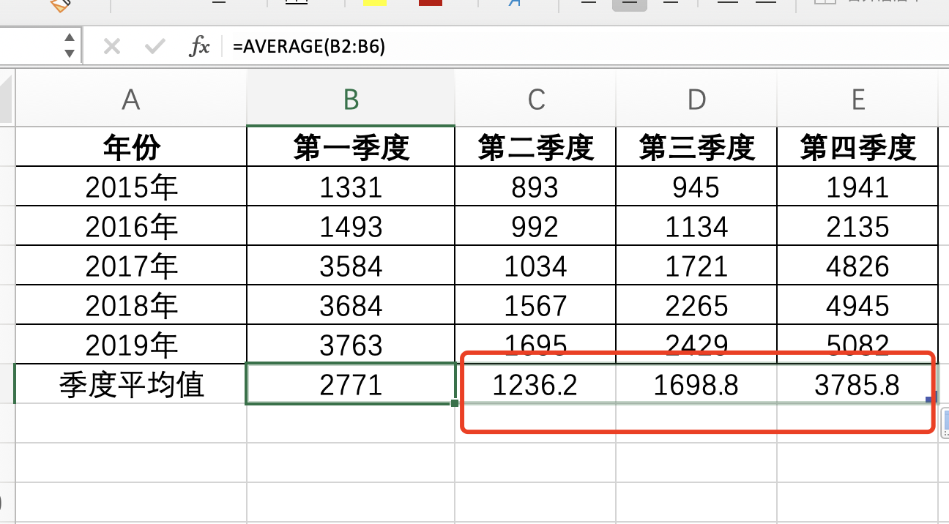

2、通过填充柄拖动填充分别得到四个季度的平均值。

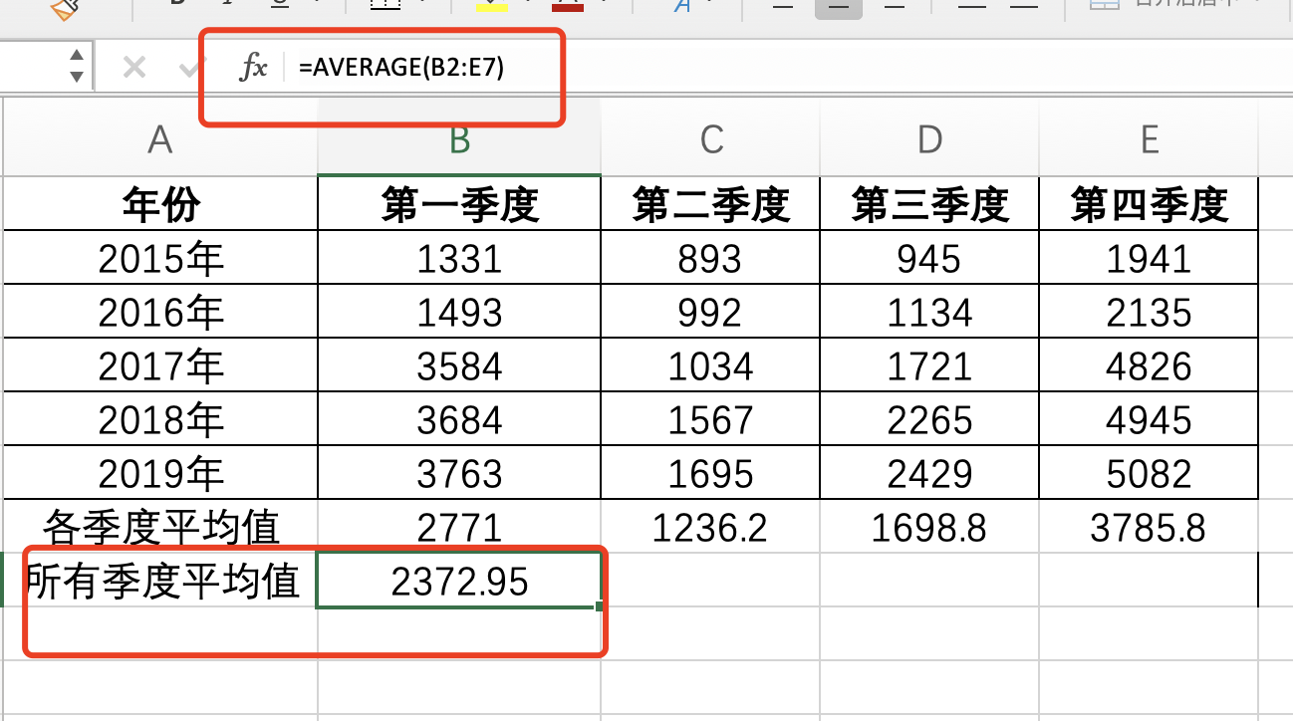

3、利用average函数计算所有季度的销量平均值。

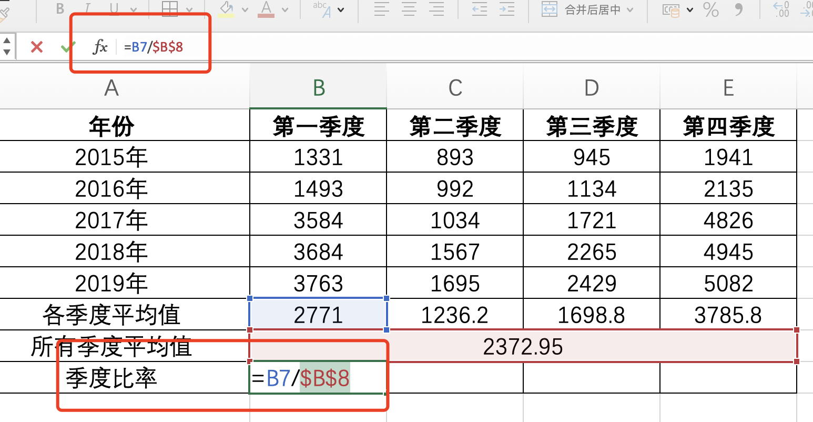

4、根据公式：各个季度的季度比率=各个季度的平均值/所有季度的平均值，计算得出第一季度的平均值。
光标定位在B8前，按F4键，将B8单元格改为绝对引用。

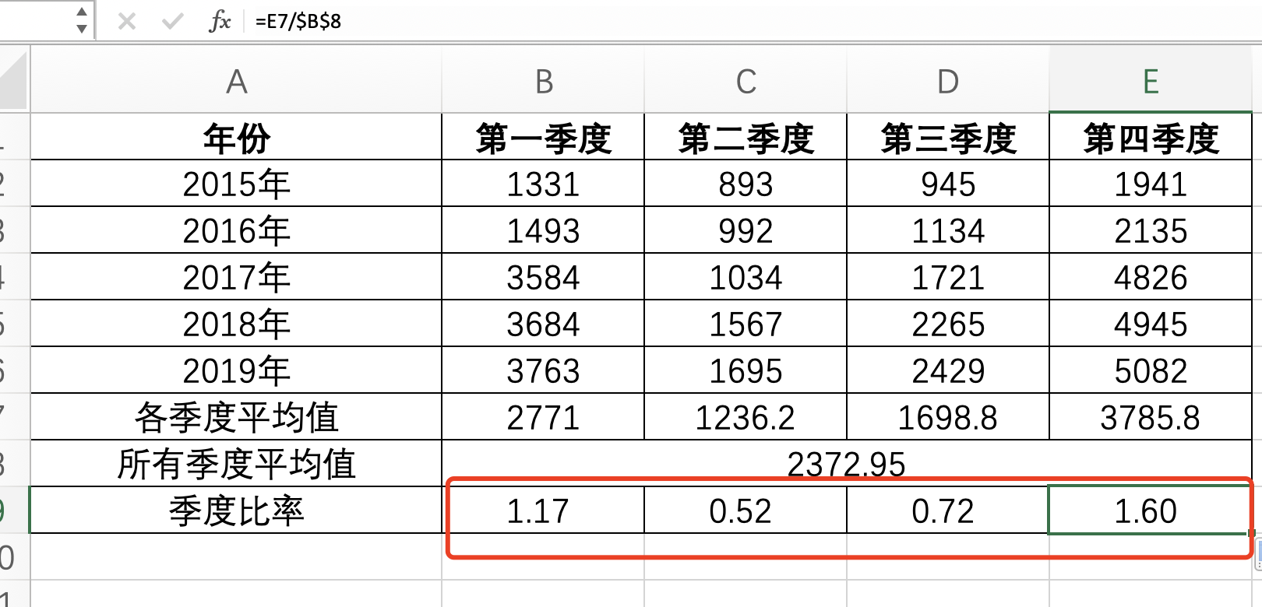

5、通过填充柄拖动填充分别得到四个季度的季度比率。

（2）结合各季度的季度比率计算2020年各季度的销量预测值分别为：第一季度销量预测值是（ ）；第二季度销量预测值是（ ）；第三季度销量预测值是（ ）第四季度销量预测值是（ ）。（计算结果四舍五入，结果保留整数）

分析思路：首先已知题意计划在2020年该商品的总销量相比2019年提高15%
1、计算出2019年全年销量之和
2、2020年比2019年总销量提升了15%，再计算出2020年销量。
3、计算2020年第一季度预测值，即为2020年预测合计值在四个季度的均值与各季度比率的乘积。

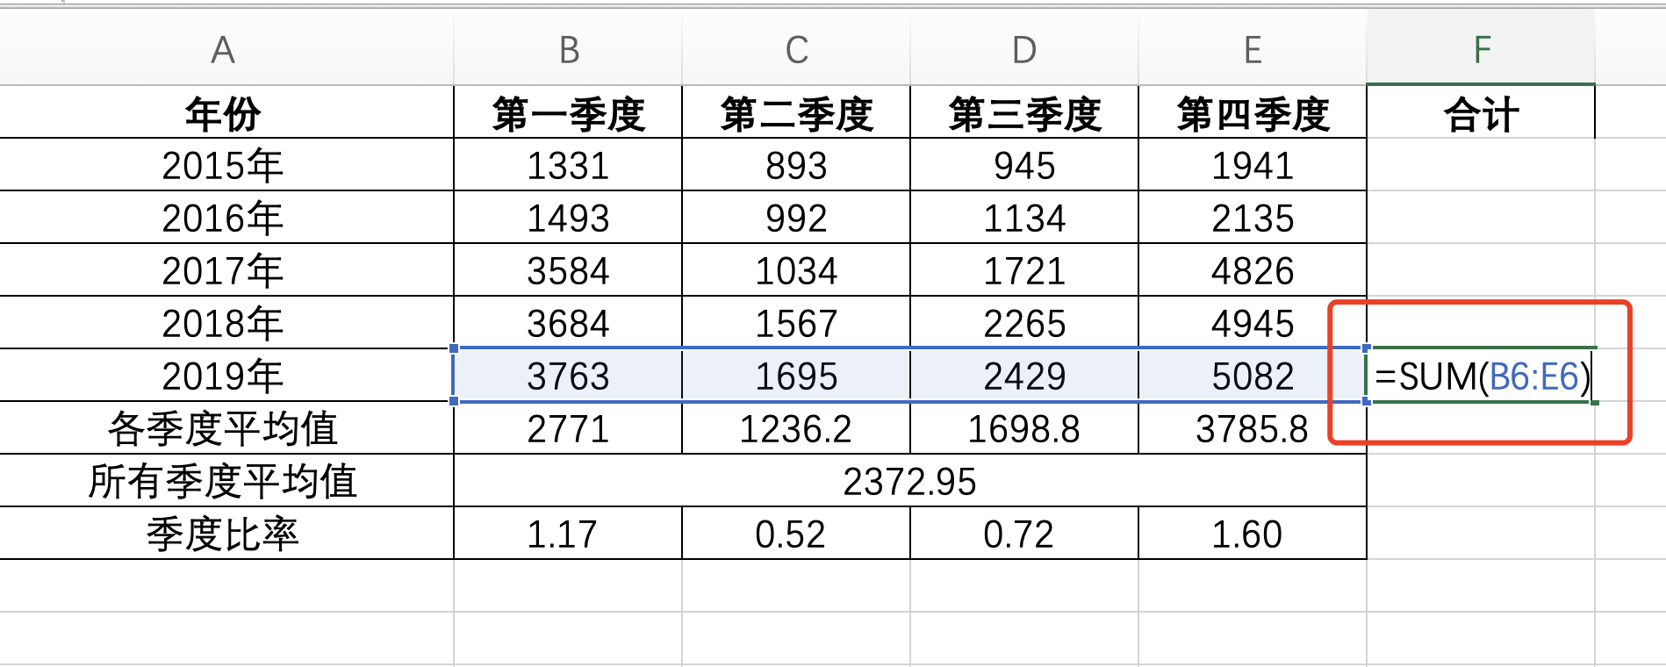

1、通过求和函数计算出2019年全年的季度销售额之和

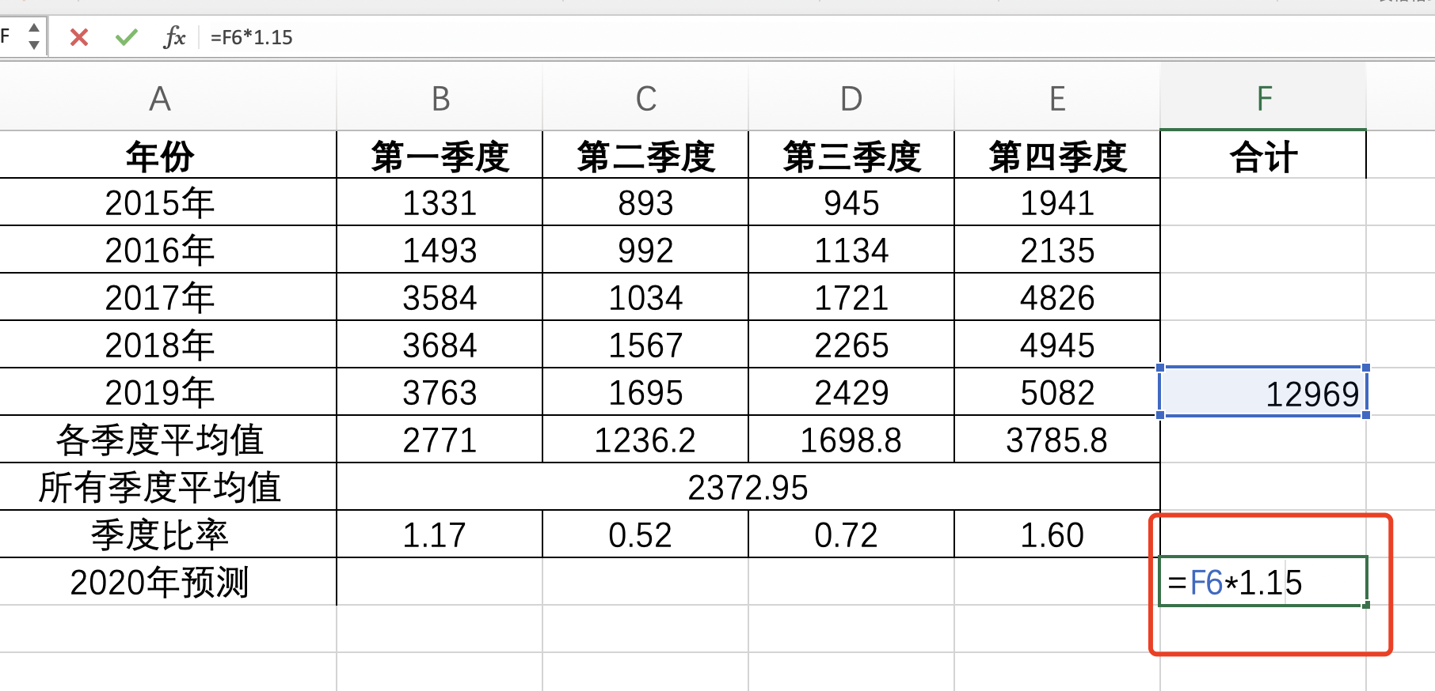

2、已知题意：计划在2020年该商品的总销量相比2019年提高15% 所以2020年销售额是在2019年的基础上提升15% 所以是: 2020年销售额=2019 销售额* (1+0.15)

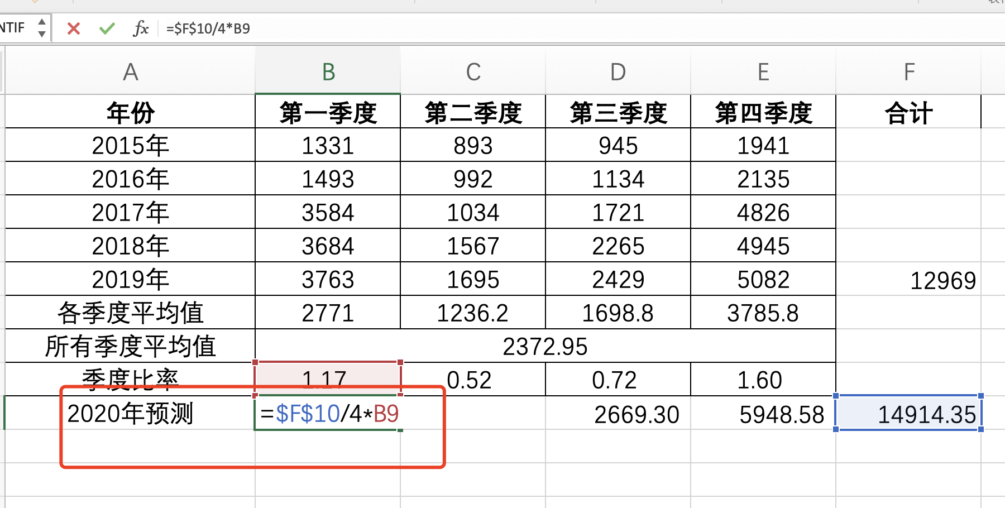

3、计算2020年第一季度预测值，即为2020年预测合计值在四个季度的均值与各季度比率的乘积。
4、通过填充柄拖动填充分别得到四个季度的预测销售额。

（3）观察季度比率的走势，分析该店铺自热火锅各季度销量数据的变化趋势，并说明这些趋势变化的原因。

分析思路：先将季度比率的趋势绘制成折线图，通过折线图分析走势。

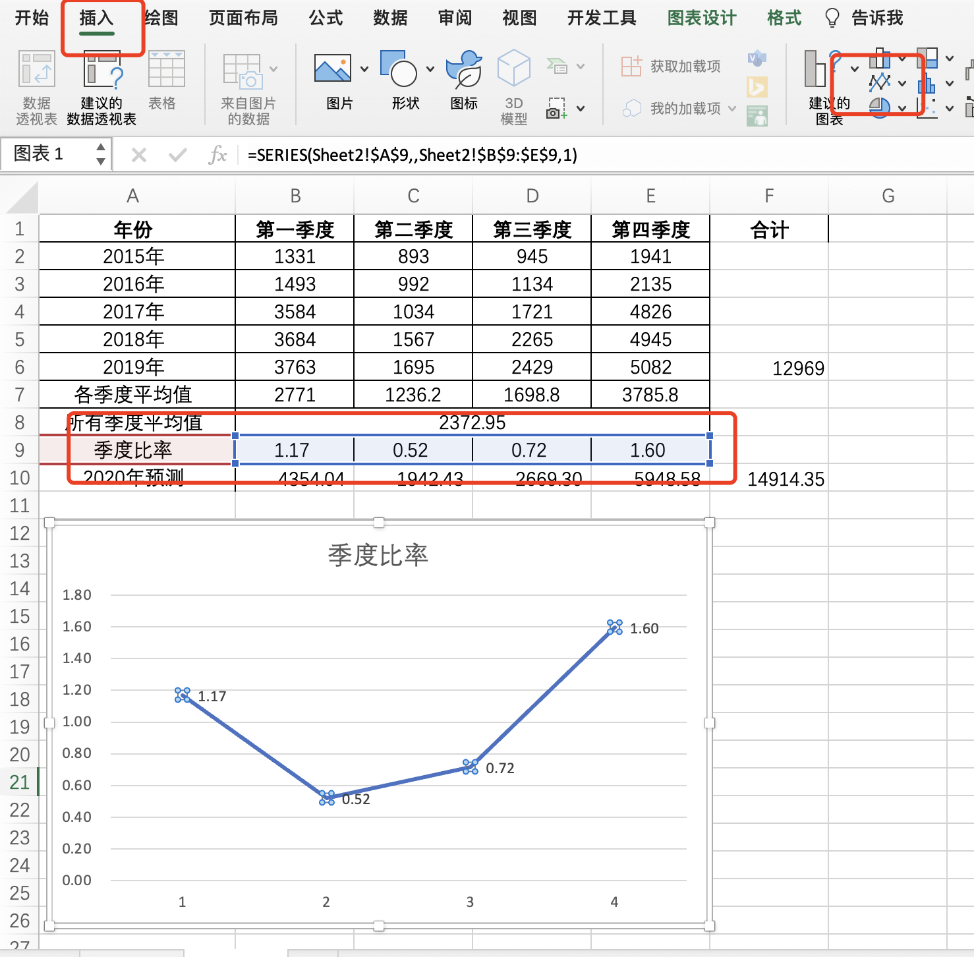

根据季度比率可以发现 该商品在一年的四个季节中，第一季度和第四季度销量偏高，而第二，三季度偏低，其中销量最高的是第四季度，原因是自热火锅受季节影响比较明显

源数据
年份 | 第一季度 | 第二季度 | 第三季度 | 第四季度 | 合计
2015年 | 1331 | 893 | 945 | 1941
2016年 | 1493 | 992 | 1134 | 2135
2017年 | 3584 | 1034 | 1721 | 4826
2018年 | 3684 | 1567 | 2265 | 4945
2019年 | 3763 | 1695 | 2429 | 5082 | 12969
各季度平均值 | 2771 | 1236.2 | 1698.8 | 3785.8
所有季度平均值 | 2372.95
季度比率 | 1.17 | 0.52 | 0.72 | 1.60
2020年预测 | 4354.04 | 1942.43 | 2669.30 | 5948.58 | 14914.35

